Angket Penilaian
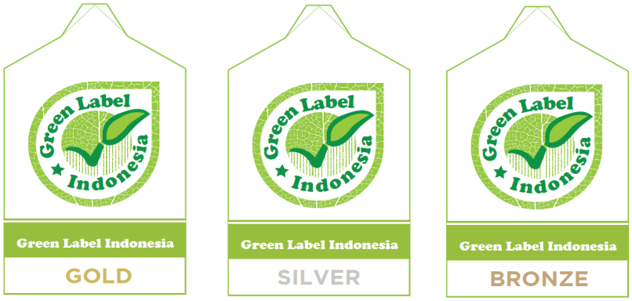
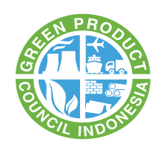

Nama Perusahaan |  | : |  |  | Tanggal Penilaian |  | :
Alamat Perusahaan |  | : |  |  | Pengisi Penilaian |  | :
 |  |  |  |  | Penilai |  | :
Penanggung Jawab |  | : |  |  | Instansi |  | :
Produk |  | :

Instruksi
- Perwakilan perusahaan menjawab setiap pertanyaan di dalam kolom uraian dengan memberikan tanda (√) pada kolom check list.
- Angket yang sudah diisi, dikembalikan ke Green Product Council Indonesia.
- Pengisian kolom selanjutnya akan diisi oleh penilai pada saat penilaian di lapangan.
- Penilai akan memberikan nilai sesuai nilai setiap kriteria
- Nilai bonus diberikan sesuai dengan ketentuan yang telah ditetapkan dalam buku standar penilaian kriteria produk.

Pertanyaan yang diajukan oleh penilai adalah berdasarkan buku standar penilaian kriteria produk
Nilai bonus akan diberikan pada parameter : energi, air, sistim manajemen lingkungan, dan kemasan.

No. | Uraian |  | Checklist (√) | Bobot (%) | Nilai |  |  | Pencapaian | Keterangan
 |  |  |  |  | Kriteria | Sub - Kriteria | Bonus
1 | Informasi Produk |  |  | 5 | 5
 | Perusahaan menunjukkan dokumentasi yang berisi deskripsi produk serta spesifikasi produk dan penggunaan produk. Serta dapat ditambahkan kelebihan dari produk yang akan disertifikasi tersebut. |  |  |  |  | 5
2 | Bahan Baku |  |  | 10 | 10
 | Perusahaan menyerahkan lembar keselamatan bahan (SDS) atas bahan baku dari produk yang akan disertifikasi. Dimana penulisannya harus sesuai dengan peraturan dan panduan yang telah ditetapkan oleh pemerintah Indonesia. Selain itu perusahaan menunjukkan salinan perizinan kegiatan penambangan untuk bahan baku yang didapatkan dari aktifitas penambangan di alam. |  |  |  |  | 5
 | Perusahaan menunjukkan bukti bahwa pada proses produksinya menggunakan bahan baku semen yang telah mendapatkan sertifikat produk ramah lingkungan. |  |  |  |  | 5
3 | Kualitas Produk |  |  | 10 | 10
 | Perusahaan memberikan dokumen dan bukti bahwa pada fasilitas produksinya telah mendapatkan sertifikat sistem manajemen mutu yang diakui secara nasional dan/atau internasional |  |  |  |  | 5
 | Perusahaan telah mengadopsi dan menerapkan suatu standar mutu produk baik yang berasal dari dalam negeri ataupun dari negara lainnya |  |  |  |  | 5
4 | Sistim Manajemen Lingkungan |  |  | 10 | 10
 | Perusahaan memiliki sertifikat sistem manajemen lingkungan yang masih berlaku |  |  |  |  | 5
 | Perusahaan telah melaksanakan sistem manajemen lingkungan yang berpanduan terhadap peraturan nasional dan internasional |  |  |  |  | 5
5 | Pengolahan Limbah Padat |  |  | 5 | 5
 | Perusahaan melakukan langkah penyimpanan dan pengolahan limbah yang bersifat padat sesuai dengan peraturan yang ditetapkan oleh oleh pemerintah. |  |  |  |  | 5
6 | Pengolahan Limbah Bahan Berbahaya |  |  | 5 | 5
 | Perusahaan melakukan langkah penyimpanan limbah bersifat B3 sesuai dengan peraturan yang ditetapkan oleh oleh pemerintah dan pengolahannya diserahkan kepada pihak ketiga yang telah diakui oleh pemerintah. |  |  |  |  | 5
7 | Kesehatan dan Keselamatan Lingkungan Kerja |  |  | 10 | 10
 | Perusahaan menerapkan sistim kesehatan dan keselamatan lingkungan kerja di fasilitas produksinya. |  |  |  |  | 10
8 | Logam Berat |  |  | 15 | 15
 | Perusahaan dapat membuktikan bahwa produk yang diproduksi memiliki kandungan logam berat dibawah nilai ambang batasnya, yaitu: |  |  |  |  | 15
 | 1. Kadmium < 0,3 ppm
 | 2. Timbal < 3 ppm
 | 3. Chromium Hexavalent (Cr6+) < 1,5 ppm
 | 4. Arsenik (As) < 1,5 ppm
 | 5. Merkuri (Hg) < 0,005 ppm
 | 6. Selenium (Se) < 0,2 ppm
 | 7. Tembaga (Cu) < 3 ppm
9 | Pemantauan Penggunaan Energi |  |  | 10 | 10
 | Perusahaan yang akan disertifikasi produknya diharapkan telah melakukan langkah – langkah pemantauan dan pencatatan penggunaan energi yang dilakukan di fasilitas produksinya. |  |  |  |  | 10
10 | Pemantauan Penggunaan Air |  |  | 5 | 5
 | Perusahaan yang akan disertifikasi produknya diharapkan telah melakukan langkah – langkah pemantauan dan pencatatan penggunaan air yang dilakukan di fasilitas produksinya. Selanjutnya kepada produsen diharapkan telah melakukan langkah – langkah manajemen air diantara contohnya seperti: |  |  |  |  | 5
 | • Mengolah air limbah hasil produksi sebelum dilepas kembali ke lingkungan
 | • Mendaur ulang air sisa hasil produksi untuk digunakan kembali;
 | • Menampung air hujan untuk digunakan pada kebutuhan fasilitas produksi;
 | • Tidak menggunakan air tanah sebagai sumber air utama untuk keperluan produksi
11 | Kualitas Udara Ambien |  |  | 5 | 5
 | Kualitas udara ambien pada proses produksi bata beton harus memenuhi nilai ambang batas (NAB) yang sesuai dengan peraturan daerah yang berlaku dimana pabrik tempat proses produksi berlangsung. |  |  |  |  | 5
12 | Kandungan Bahan daur Ulang |  |  | 10 | 10
 | Produk yang akan disertifikasi minimal mengandung material daur ulang sebesar 10% dari total massa produk |  |  |  |  | 10
JUMLAH |  |  |  |  |  |  |  | 0
TINGKATAN SERTIFIKAT

